C2
Contexto

C2. PIB por habitante
Valor de la producción interior de Andalucía y España relativa a cada persona, expresada en euros.

 | Andalucía | Almería | Cádiz | Córdoba | Granada | Huelva | Jaén | Málaga | Sevilla | España

PIB por habitante 2013 (P) | 16,523 | 16,959 | 15,814 | 15,940 | 16,004 | 16,395 | 15,858 | 16,210 | 17,835 | 22,134
PIB por habitante 2012 (P) | 16,700 | 17,079 | 16,194 | 15,708 | 15,993 | 17,609 | 14,797 | 16,424 | 18,277 | 22,300

Evolución | 98.9 | 99.3 | 97.7 | 101.5 | 100.1 | 93.1 | 107.2 | 98.7 | 97.6 | 99.3

FUENTE: Contabilidad regional de España. Base 2010 (INE).

(P) Provisional.

Evolución del PIB por habitante. Precios corrientes. 2012 a 2013
 | Evolución
Andalucía | 98.9
España | 99.3

ESPECIFICACIONES TÉCNICAS:
El producto interior bruto (PIB) de una región constituye una medida económica que indica el valor de los bienes y servicios producidos en dicho territorio durante un periodo de tiempo determinado. La parte de esta magnitud que corresponde a cada uno de sus habitantes es a su vez una medida de la capacidad de dicha región para financiar, entre otros, los gastos en educación. Es, por lo tanto, un dato del contexto educativo que en combinación con la población en edad escolarizable indica la potencia de un área geográfica para proveer de recursos al sistema. Las cifras del PIB se presentan en precios corrientes, es decir, su modo de evaluación se funda sobre el sistema de los precios del periodo de observación.

C3
Contexto

C3. Relación de la población con la actividad económica
Porcentaje de la población a partir de los 16 años que se considera población activa, así como porcentaje de ocupados y parados dentro de esta última.

 | Andalucía | Almería | Cádiz | Córdoba | Granada | Huelva | Jaén | Málaga | Sevilla | España

Tasa de empleo | 37.50 | 40.93 | 34.55 | 37.44 | 37.00 | 38.25 | 34.07 | 37.70 | 39.29 | 44.36
Tasa de paro | 36.22 | 36.04 | 39.60 | 35.16 | 37.04 | 34.82 | 39.35 | 35.73 | 34.01 | 26.09

Tasa de actividad | 58.81 | 63.99 | 57.20 | 57.73 | 58.76 | 58.69 | 56.17 | 58.66 | 59.54 | 60.02

FUENTES:
- Encuesta de población activa. Resultados para Andalucía. Año 2013 (IECA).
- Encuesta de población activa. Año 2013 (INE).

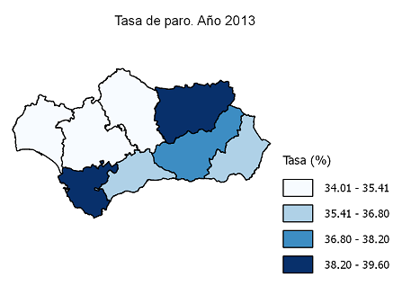

ESPECIFICACIONES TÉCNICAS:
La actividad económica o laboral de la población es una de las variables principales del bienestar socioeconómico de una región y, el sistema educativo juega un papel fundamental en la preparación de la población para esta actividad. En principio, el bienestar social y económico es parte del contexto en el que se desarrolla la educación, ya que condiciona las motivaciones y decisiones personales sobre la permanencia o el abandono de la escolarización; pero, a su vez, la formación recibida en el sistema educativo incidirá en las diferentes situaciones laborales posteriores. - Población económicamente activa: personas de 16 y más años que satisfacen las condiciones necesarias para su inclusión entre las personas ocupadas o paradas. - Población ocupada: personas de 16 y más años que tienen un trabajo por cuenta ajena (asalariados) o ejercen una actividad por cuenta propia. - Población parada: personas de 16 y más años que están simultáneamente sin trabajo, en busca de trabajo y disponibles para trabajar.

C4
Contexto

C4. Nivel de estudios de la población adulta
Porcentaje de la población adulta de 25 a 64 años de edad que ha completado un cierto nivel de enseñanza.

 | Andalucía | Almería | Cádiz | Córdoba | Granada | Huelva | Jaén | Málaga | Sevilla | España

Inferior a 2ª etapa de E. secundaria | 52.9 | 54.2 | 55.1 | 54.8 | 51.5 | 54.5 | 59.0 | 51.3 | 49.9 | 44.6
2ª etapa Educación secundaria | 19.7 | 24.7 | 17.1 | 19.8 | 20.2 | 18.3 | 17.7 | 22.4 | 18.2 | 21.7
Educación superior | 27.3 | 21.2 | 27.8 | 25.4 | 28.3 | 27.2 | 23.3 | 26.3 | 31.8 | 33.7

FUENTES:
- Encuesta de población activa. Resultados para Andalucía. Año 2013 (IECA).
- Estadísticas de formación, mercado laboral y abandono educativo-formativo (MECD).
Nivel de estudios de la población adulta (distribución porcentual). Año 2013
 | Inferior a 2ª etapa de E. secundaria | 2ª etapa Educación secundaria | Educación superior
Andalucía | 52.9 | 19.7298 | 27.33
España | 44.6 | 21.7194 | 33.7349

ESPECIFICACIONES TÉCNICAS:
Las categorías de niveles de estudios del indicador tienen el siguiente contenido: - Inferior a 2ª etapa de Educación secundaria: población con graduado en educación secundaria obligatoria, graduado escolar, bachiller elemental o certificado de escolaridad, e inferior. - 2ª etapa de Educación secundaria: población con título de bachiller, técnico (ciclos formativos de grado medio) y titulaciones equivalentes y asimilables. - Educación superior: población con título de técnico superior (ciclos formativos de grado superior), graduado universitario, diplomado, licenciado, doctor y titulaciones equivalentes o asimilables.

Rc22
Recursos

Rc2.2. Gasto destinado a conciertos
Gasto público en educación destinado a conciertos, expresado en miles de euros.

 | Andalucía | España

Gasto público destinado a conciertos | 751,199.2 | 5,651,146.9
Gasto público en educación | 7,294,712.8 | 40,638,222.4

Proporción del gasto público en educación destinado a conciertos | 10.3 | 13.9

FUENTE: Estadística del Gasto Público en Educación. Año 2013 (MECD).

Proporción del gasto público en educación destinado a conciertos. Año 2013

ESPECIFICACIONES TÉCNICAS:
La enseñanza concertada incluye la educación impartida en centros privados que, mediante conciertos económicos con las administraciones, reciben financiación y adecuan su funcionamiento a las mismas normas que los centros públicos. La proporción que representa el gasto en conciertos y subvenciones sobre el gasto público en educación se ha realizado con precios corrientes.

Rc42
Recursos

Rc4.2. Acceso a Internet en los centros educativos
Porcentaje de centros educativos con acceso a Internet y tipos de conexión.

Porcentaje de centros con conexión a Internet, por titularidad del centro

 | Andalucía | Almería | Cádiz | Córdoba | Granada | Huelva | Jaén | Málaga | Sevilla | España

Centros públicos de Ed. primaria | 99.9 | 100.0 | 100.0 | 100.0 | 100.0 | 100.0 | 100.0 | 99.7 | 100.0 | 100.0
Centros públicos de Ed. secundaria y FP | 100.0 | 100.0 | 100.0 | 100.0 | 100.0 | 100.0 | 100.0 | 100.0 | 100.0 | 99.8
Centros privados | 100.0 | 100.0 | 100.0 | 100.0 | 100.0 | 100.0 | 100.0 | 100.0 | 100.0 | 99.5
Total global | 100.0 | 100.0 | 100.0 | 100.0 | 100.0 | 100.0 | 100.0 | 99.8 | 100.0 | 99.8

FUENTES:
- Estadística sobre la sociedad de la información y la comunicación en los centros docentes. Curso 2013/2014 (CE).
- Estadística de la sociedad de la información y la comunicación en los centros educativos. Curso 2013/2014 (MECD).

Porcentaje de centros con conexión a Internet, por tipo de conexión *

 | Andalucía | Almería | Cádiz | Córdoba | Granada | Huelva | Jaén | Málaga | Sevilla | España

RDSI | 3.4 | 2.5 | 3.5 | 5.2 | 2.3 | 3.7 | 3.7 | 2.7 | 4.1 | 5.0
ADSL | 86.9 | 84.3 | 85.1 | 85.0 | 87.0 | 87.7 | 90.0 | 86.8 | 88.8 | 87.8
Otra conexión | 9.6 | 13.2 | 11.4 | 9.8 | 10.7 | 8.6 | 6.3 | 10.5 | 7.1 | 14.3

FUENTES:
- Estadística sobre la sociedad de la información y la comunicación en los centros docentes. Curso 2013/2014 (CE).
- Estadística de la sociedad de la información y la comunicación en los centros educativos. Curso 2013/2014 (MECD).

* NOTA: Un centro puede tener más de un tipo de conexión.
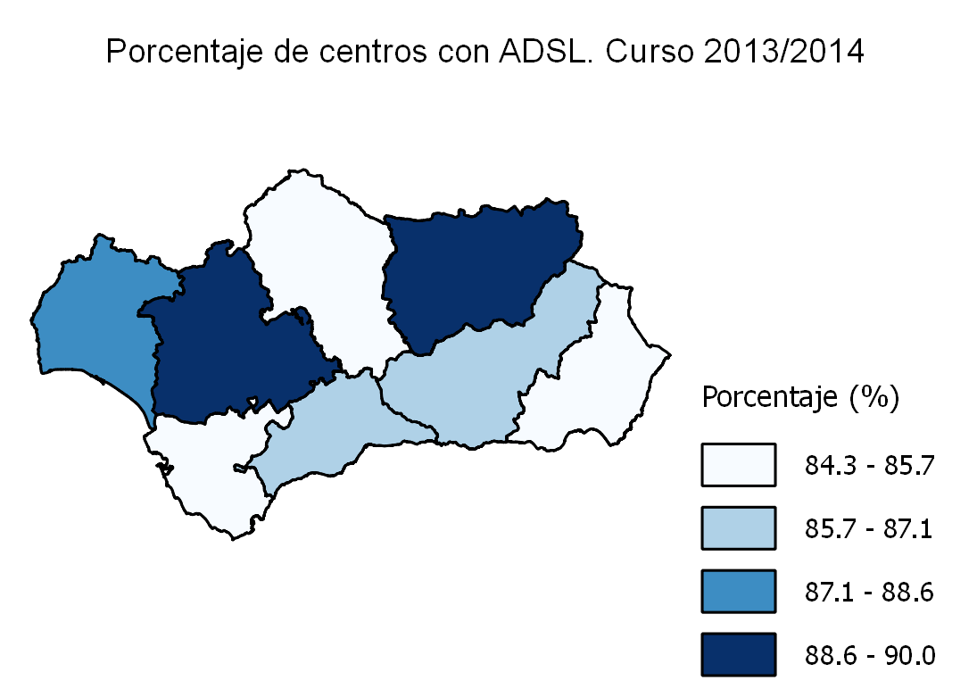

ESPECIFICACIONES TÉCNICAS:
Se considera que un centro tiene conexión a Internet si existe algún ordenador u otro dispositivo con acceso a Internet, independientemente de la modalidad de la conexión. Es importante advertir además que un centro puede tener más de un tipo de conexión. Las categorías de los tipos de conexión a Internet consideradas son las siguientes: - Línea telefónica normal. - RDSI: Red Digital de Servicios Integrados. - ADSL: Línea de Abonado Digital Asimétrica (Asymmetric Digital Subscriber Line). - Otra conexión: TV-cable, híbrida satélite-terrestre, enlace radio, etc.

Rc5
Recursos

Rc5. Proporción de población activa empleada como profesorado
Porcentaje de población activa ocupada empleada como profesorado.

 | Andalucía | Almería | Cádiz | Córdoba | Granada | Huelva | Jaén | Málaga | Sevilla | España

Régimen general
- Ed. infantil y primaria | 2.54 | 2.56 | 2.65 | 2.58 | 2.59 | 2.67 | 2.69 | 2.39 | 2.46 | 1.95
- Ed. secundaria y FP | 2.16 | 2.01 | 2.38 | 2.25 | 2.31 | 2.22 | 2.59 | 1.94 | 2.04 | 1.55
- Ambos niveles (anteriores) | 0.14 | 0.15 | 0.15 | 0.13 | 0.14 | 0.14 | 0.16 | 0.15 | 0.13 | 0.36
- Ed. universitaria | 0.66 | 0.33 | 0.48 | 0.62 | 1.28 | 0.52 | 0.49 | 0.48 | 0.87 | 0.58
- Ed. especial | 0.07 | 0.08 | 0.07 | 0.08 | 0.10 | 0.04 | 0.07 | 0.05 | 0.06 | 0.05

Régimen especial | 0.21 | 0.17 | 0.17 | 0.27 | 0.28 | 0.17 | 0.32 | 0.19 | 0.19 | 0.22

Total | 5.78 | 5.29 | 5.90 | 5.92 | 6.70 | 5.76 | 6.32 | 5.19 | 5.74 | 4.72

FUENTES:
- Estadística sobre los recursos humanos del sistema educativo de Andalucía, a excepción del universitario. Curso 2013/2014 (CE).
- Estadística del profesorado y otro personal. Curso 2013/2014 (MECD).
- Estadística de personal de las universidades. Curso 2013/2014 (MECD).
- Encuesta de población activa. Resultados para Andalucía. Año 2013 (IECA).

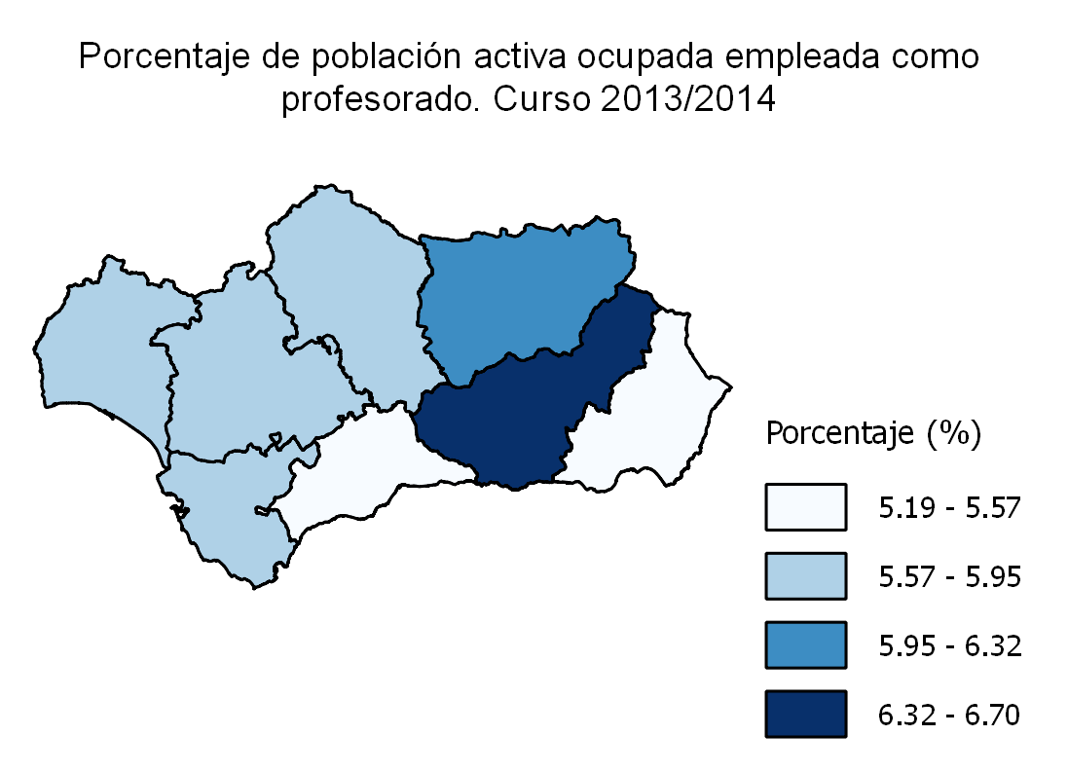

ESPECIFICACIONES TÉCNICAS:
Se considera profesorado a todo el personal que ejerce la docencia directa en el centro dentro del horario escolar. No se incluye el personal docente que interviene exclusivamente en actividades complementarias o extraescolares. El profesorado incluido en las categorías: - Ambos niveles (anteriores): es el profesorado que compatibiliza la enseñanza de la educación infantil/educación primaria y la de educación secundaria/formación profesional. - Educación especial: se refiere al profesorado de centros y de aulas específicas de educación especial.

Rc62
Recursos

Rc6.2. Alumnado por profesor
Número medio de alumnos por profesor en la enseñanza no universitaria.

 | Andalucía | Almería | Cádiz | Córdoba | Granada | Huelva | Jaén | Málaga | Sevilla | España

Centros públicos | 12.4 | 12.2 | 12.9 | 11.6 | 11.5 | 11.9 | 11.1 | 12.9 | 13.4 | 11.5
Centros privados | 13.7 | 13.1 | 14.2 | 13.3 | 13.8 | 13.2 | 14.3 | 13.5 | 14.0 | 13.2

Total | 12.7 | 12.3 | 13.2 | 12.0 | 12.1 | 12.1 | 11.7 | 13.0 | 13.5 | 12.0

FUENTES:
- Estadística sobre el alumnado escolarizado en el sistema educativo andaluz, a excepción del universitario. Curso 2013/2014 (CE).
- Estadística de las enseñanzas no universitarias. Curso 2013/2014 (MECD).

Alumnado por profesor. Curso 2013/2014
 | Centros públicos | Centros privados | Total
Andalucía | 12.4 | 13.7 | 12.7
España | 11.5 | 13.2 | 12.0

ESPECIFICACIONES TÉCNICAS:
El número medio de alumnos por profesor complementa los datos referidos al número medio de alumnos por unidad, reflejado en el indicador anterior y, es un dato que contribuye al análisis del grado en que los recursos humanos llegan al alumnado. Dada la relación de estos dos conceptos, alumnos por unidad y por profesor, existen bastantes coincidencias globales en el análisis de los datos correspondientes. El número de alumnos por profesor es, por término medio, más bajo que el número de alumnos por grupo educativo. El número medio de alumnos por profesor según tipo de centro es el cociente entre el alumnado matriculado en un tipo de centro y el total del profesorado que imparte enseñanza en ese tipo de centro.

E22
Escolarización

E2.2. Esperanza de vida escolar a los 6 años
Número medio de años de permanencia previsible en el sistema educativo de un niño o niña de 6 años hasta los 17 años de edad.

 | Andalucía | Almería | Cádiz | Córdoba | Granada | Huelva | Jaén | Málaga | Sevilla | España

Alumnos | 11.80 | 11.66 | 11.83 | 11.89 | 11.61 | 11.82 | 11.82 | 11.68 | 11.80 | 11.55
Alumnas | 11.86 | 11.70 | 11.87 | 11.93 | 11.88 | 11.82 | 11.92 | 11.81 | 11.84 | 11.62

Total | 11.83 | 11.70 | 11.85 | 11.91 | 11.80 | 11.82 | 11.88 | 11.77 | 11.82 | 11.58

FUENTES:
- Estadística sobre el alumnado escolarizado en el sistema educativo andaluz, a excepción del universitario. Curso 2013/2014 (CE).
- Las cifras de la educación en España. Curso 2013/2014 (MECD).
- Cifras de población a 1/1/2014 (INE).

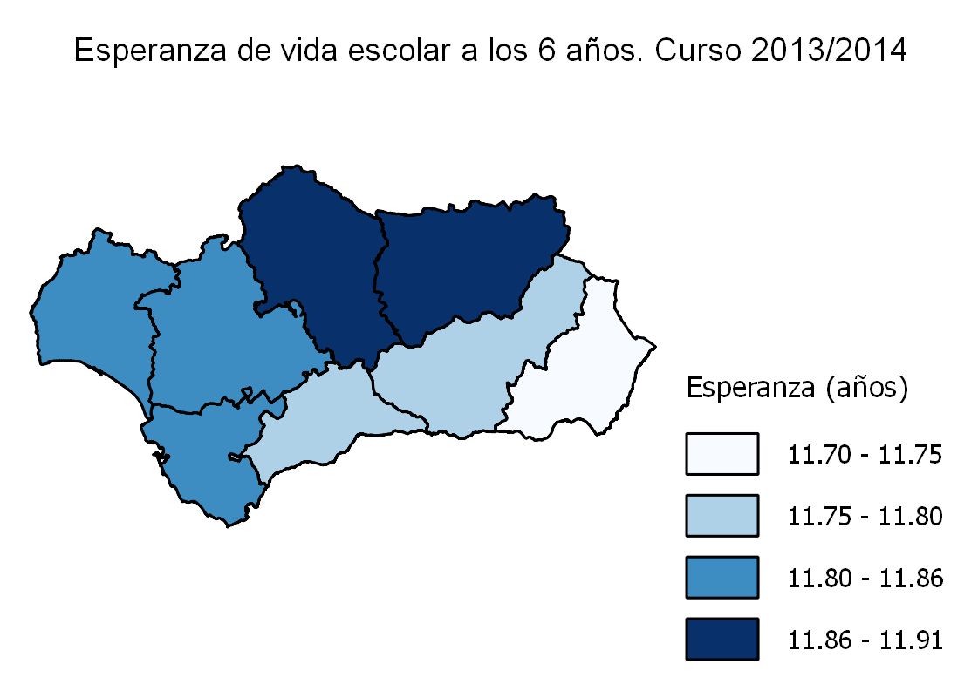

ESPECIFICACIONES TÉCNICAS:
Está calculada dividiendo por 100 la suma de las tasas netas de escolarización entre 6 y 17 años.

E41
Escolarización

E4.1. Prueba de acceso a la universidad
Tasa bruta de población que supera la prueba de acceso a la universidad: relación porcentual entre el alumnado que supera la prueba de acceso a la universidad y la población que cumple 18 años en el año de referencia.

 | Andalucía | Almería | Cádiz | Córdoba | Granada | Huelva | Jaén | Málaga | Sevilla | España

Alumnos | 35.6 | 29.1 | 34.7 | 37.1 | 47.6 | 26.7 | 34.0 | 34.3 | 36.3 | 35.3
Alumnas | 48.9 | 42.7 | 46.4 | 50.0 | 63.6 | 42.7 | 50.7 | 46.7 | 48.0 | 47.7

Total | 42.0 | 35.6 | 40.3 | 43.2 | 55.4 | 34.4 | 42.1 | 40.3 | 42.0 | 41.3

FUENTES:
- Estadística de las pruebas de acceso a la universidad. Año 2013 (MECD).
- Cifras de población de 17 años a 1/1/2013 (INE).

Prueba de acceso a la universidad (tasa bruta de la población que supera la prueba). Año 2013
 | Alumnos | Alumnas
Andalucía | 35.6 | 48.9
España | 35.3 | 47.7

ESPECIFICACIONES TÉCNICAS:
Las pruebas de acceso a la universidad genéricas las realizan los siguientes estudiantes: titulados/tituladas en bachiller, estudiantes de otros sistemas educativos con los que España haya suscrito Acuerdos internacionales y cumplan los requisitos exigidos en su respectivo país para el acceso a la universidad, estudiantes con el Título Superior de Formación Profesional, de Técnico Superior de Artes Plásticas y Diseño o de Técnico Deportivo Superior y el alumnado procedente de sistemas educativos extranjeros, con homologación del título de origen al título español de bachiller.

E5
Escolarización

E5. Alumnado extranjero
Número de alumnos que no poseen la nacionalidad española por cada cien alumnos.

 | Andalucía | Almería | Cádiz | Córdoba | Granada | Huelva | Jaén | Málaga | Sevilla | España

Educación infantil | 4.7 | 17.9 | 1.7 | 1.6 | 4.4 | 5.4 | 1.9 | 7.2 | 1.6 | 8.2
Educación primaria | 5.1 | 15.9 | 2.5 | 2.2 | 4.4 | 5.3 | 2.1 | 8.9 | 2.5 | 8.6
Educación secundaria obligatoria | 6.6 | 17.5 | 3.4 | 2.8 | 5.8 | 7.1 | 2.5 | 12.4 | 3.7 | 10.5

FUENTES:
- Estadística sobre el alumnado escolarizado en el sistema educativo andaluz, a excepción del universitario. Curso 2013/2014 (CE).
- Las cifras de la educación en España. Curso 2013/2014 (MECD).

Alumnado extranjero (porcentaje). Curso 2013/2014
 | Educación infantil | Educación primaria | Educación secundaria obligatoria
Andalucía | 4.7 | 5.1 | 6.6
España | 8.2 | 8.6 | 10.5

ESPECIFICACIONES TÉCNICAS:
Los alumnos con doble nacionalidad se consideran españoles.

E7
Escolarización

E7. Participación en el aprendizaje permanente
Porcentaje de población entre 25 y 64 años que ha recibido cualquier tipo de educación o formación en las cuatro semanas anteriores a la referencia de la encuesta.

 | Andalucía | Almería | Cádiz | Córdoba | Granada | Huelva | Jaén | Málaga | Sevilla | España

Hombres | 9.6 | 7.9 | 8.8 | 10.1 | 10.3 | 8.7 | 8.7 | 8.5 | 11.6 | 10.5
Mujeres | 10.7 | 8.6 | 8.5 | 11.8 | 11.0 | 10.3 | 8.9 | 10.8 | 12.9 | 12.2

Total | 10.1 | 8.3 | 8.7 | 10.9 | 10.7 | 9.6 | 8.8 | 9.7 | 12.2 | 11.4

FUENTES:
- Encuesta de población activa. Resultados para Andalucía. Año 2013 (IECA).
- Estadísticas de formación, mercado laboral y abandono educativo-formativo (MECD).

Participación en el aprendizaje permanente. Año 2013
 | Hombres | Mujeres
Andalucía | 9.5962 | 10.6995
España | 10.5136 | 12.2363

ESPECIFICACIONES TÉCNICAS:
Por aprendizaje permanente se entiende todo tipo de formación recibida a lo largo de la vida: formación general, profesional, personal..., tanto en sistemas formales de educación como a través de otras actividades no formales.

Rn31
Resultados educativos

Rn3.1. Competencias básicas en Razonamiento matemático
Distribución porcentual de los resultados globales alcanzados en las competencias en Razonamiento matemático por el alumnado andaluz de segundo curso de Educación primaria en la Prueba ESCALA 2013-2014.

 | Niveles competenciales
 | 1 | 2 | 3 | 4 | 5 | 6

Educación primaria | 2.1 | 3.4 | 6.2 | 12.4 | 25.0 | 50.9

FUENTE: ESCALA 2013-2014 (AGAEVE-CE).

Distribución porcentual del alumnado andaluz de educación primaria por niveles competenciales en Razonamiento matemático. Andalucía-Curso 2013/2014

ESPECIFICACIONES TÉCNICAS:
Para facilitar la comparación de los resultados, las puntuaciones directas se transforman a una escala donde la puntuación directa promedio del alumnado andaluz es 500 puntos y la desviación típica 100. Estas puntuaciones representan diversos grados de aptitud en el dominio de una competencia y se dividen en seis niveles (los niveles altos indican un mayor grado de desarrollo de la competencia).

Rn32
Resultados educativos

Rn3.2. Competencias básicas en Comunicación lingüística en lengua española
Distribución porcentual de los resultados globales alcanzados en las competencias en Comunicación lingüística en lengua española por el alumnado andaluz de segundo curso de Educación primaria en la Prueba ESCALA 2013-2014.

 | Niveles competenciales
 | 1 | 2 | 3 | 4 | 5 | 6

Educación primaria | 1.8 | 4.1 | 8.2 | 15.3 | 27.3 | 43.2

FUENTE: ESCALA 2013-2014 (AGAEVE-CE).

Distribución porcentual del alumnado andaluz de educación primaria por niveles competenciales en Comunicación lingüística en lengua española. Andalucía-Curso 2013/2014

ESPECIFICACIONES TÉCNICAS:
Para facilitar la comparación de los resultados, las puntuaciones directas se transforman a una escala donde la puntuación directa promedio del alumnado andaluz es 500 puntos y la desviación típica 100. Estas puntuaciones representan diversos grados de aptitud en el dominio de una competencia y se dividen en seis niveles (los niveles altos indican un mayor grado de desarrollo de la competencia).

Rn51
Resultados educativos

Rn5.1. Idoneidad en la edad del alumnado de educación obligatoria
Porcentaje de alumnado que se encuentra matriculado en el curso o cursos teóricos correspondientes a su edad.

 | Andalucía | Almería | Cádiz | Córdoba | Granada | Huelva | Jaén | Málaga | Sevilla | España

8 años | 93.9 | 93.2 | 93.8 | 93.9 | 93.9 | 93.1 | 94.4 | 94.0 | 94.1 | 93.7
10 años | 89.5 | 88.8 | 89.2 | 90.2 | 89.9 | 87.7 | 89.8 | 89.6 | 90.0 | 89.5
12 años | 84.7 | 84.3 | 84.3 | 86.6 | 84.8 | 81.7 | 85.9 | 84.6 | 84.8 | 84.9
14 años | 67.4 | 63.9 | 66.4 | 69.5 | 68.7 | 62.2 | 70.8 | 67.3 | 68.1 | 71.0
15 años | 60.4 | 57.5 | 60.2 | 63.6 | 62.7 | 52.6 | 62.6 | 60.7 | 60.2 | 63.6

FUENTES:
- Estadística sobre el alumnado escolarizado en el sistema educativo andaluz, a excepción del universitario. Curso 2013/2014 (CE).
- Estadística de las enseñanzas no universitarias. Alumnado matriculado. Principales series (MECD).

Idoneidad en la edad del alumnado de educación obligatoria. Curso 2013/2014

ESPECIFICACIONES TÉCNICAS:
Las tasas de idoneidad en diferentes edades del alumnado, es decir, los porcentajes de alumnos matriculados en el curso que por su edad les corresponde son una importante medida de los resultados del sistema educativo; estas tasas muestran el alumnado que avanza durante la escolaridad obligatoria, de forma que realiza el curso que corresponde a su edad. El presente indicador se sitúa en este contexto y en él se han elegido edades teóricas correspondientes a las etapas de escolaridad obligatoria; así, las de 8 y 10 años corresponden a educación primaria y las de 12, 14 y 15 años, a educación secundaria obligatoria.

Rn6
Resultados educativos

Rn6. Abandono escolar temprano
Porcentaje de personas de 18 a 24 años que no están escolarizadas y que tienen como estudios máximos educación secundaria obligatoria o anteriores niveles educativos (CINE 0, 1 y 2).

 | Andalucía | Almería | Cádiz | Córdoba | Granada | Huelva | Jaén | Málaga | Sevilla | España

Alumnos | 31.9 | 39.3 | 29.3 | 31.9 | 32.0 | 45.0 | 31.2 | 30.1 | 28.6 | 27.2
Alumnas | 25.5 | 41.9 | 25.8 | 24.4 | 20.5 | 21.7 | 22.2 | 25.2 | 24.2 | 19.8

Total | 28.7 | 40.6 | 27.6 | 28.2 | 26.4 | 34.3 | 26.9 | 27.7 | 26.4 | 23.6

FUENTES:
- Encuesta de población activa. Resultados para Andalucía. Año 2013 (IECA).
- Estadísticas de formación, mercado laboral y abandono educativo-formativo (MECD).
Abandono escolar temprano. Año 2013
 | Alumnos | Alumnas
Andalucía | 31.8546 | 25.4831
España | 27.1758 | 19.7911

ESPECIFICACIONES TÉCNICAS:
Se considera abandono escolar prematuro al hecho de que los jóvenes de 18 a 24 años que han alcanzado como máximo la enseñanza secundaria obligatoria no sigan estudios posteriores.

Rn71
Resultados educativos

Rn7.1. Tasa bruta de graduación en educación secundaria obligatoria
Relación del número de graduados en educación secundaria obligatoria, independientemente de su edad, respecto al total de la población de la "edad teórica" de comienzo del último curso de dicha enseñanza.

 | Andalucía | Almería | Cádiz | Córdoba | Granada | Huelva | Jaén | Málaga | Sevilla | España

Alumnos | 68.2 | 64.4 | 68.2 | 70.5 | 68.9 | 62.3 | 70.8 | 65.8 | 70.6 | 71.7
Alumnas | 80.3 | 76.9 | 78.9 | 84.6 | 82.2 | 77.5 | 86.8 | 74.9 | 82.8 | 82.2

Total | 74.1 | 70.4 | 73.3 | 77.2 | 75.3 | 69.9 | 78.5 | 70.2 | 76.6 | 76.8

FUENTES:
- Estadística de resultados académicos del alumnado en el sistema educativo andaluz. Curso 2013/2014 (CE).
- Estadística de las enseñanzas no universitarias. Curso 2013/2014 (MECD).
- Cifras de población de 15 años a 1/1/2014 (INE).
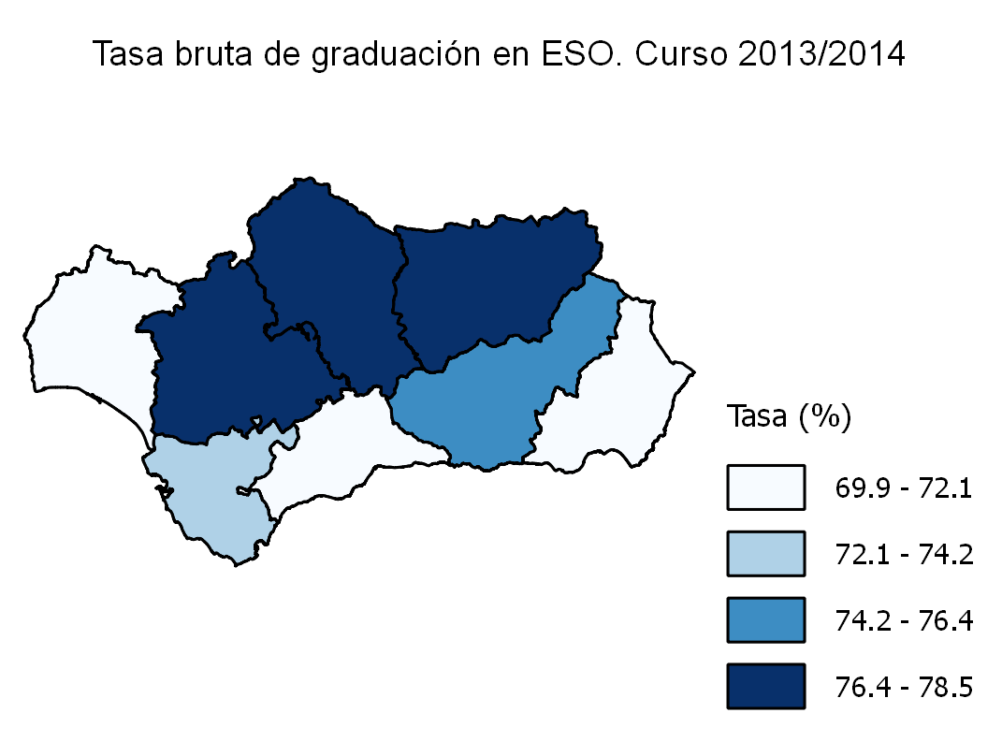

Rn72
Resultados educativos

Rn7.2. Tasas brutas de graduación en estudios secundarios post-obligatorios
Relación del número de graduados en cada una de las enseñanzas secundarias post-obligatorias consideradas respecto al total de la población de la "edad teórica" de comienzo del último curso de dichas enseñanzas.

Tasa bruta de graduación en bachillerato

 | Andalucía | Almería | Cádiz | Córdoba | Granada | Huelva | Jaén | Málaga | Sevilla | España
...
Alumnos | 21.7 | 15.1 | 24.4 | 22.9 | 24.0 | 23.7 | 19.5 | 16.0 | 25.4 | 24.5
Alumnas | 23.0 | 17.0 | 27.5 | 27.1 | 22.6 | 22.1 | 23.6 | 16.6 | 25.9 | 23.2

Total | 22.3 | 16.0 | 25.9 | 24.9 | 23.3 | 22.9 | 21.5 | 16.3 | 25.6 | 23.9

FUENTES:
- Estadística de resultados académicos del alumnado en el sistema educativo andaluz. Curso 2013/2014 (CE).
- Estadística de las enseñanzas no universitarias. Curso 2013/2014 (MECD).
- Cifras de población de 17 años a 1/1/2014 (INE).

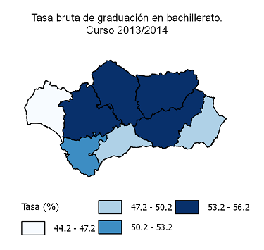
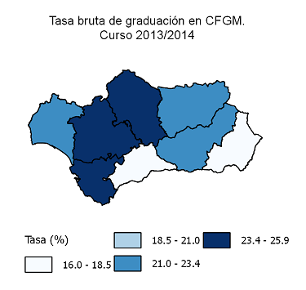

ESPECIFICACIONES TÉCNICAS:
En este indicador se estudian las tasas de graduación correspondientes a la educación secundaria segunda etapa, en la que se tienen en cuenta dos tipos de enseñanzas: bachillerato y formación profesional de grado medio, que otorgan los títulos de bachiller y técnico. La tasa de graduación en bachillerato incluye régimen diurno, nocturno/adultos y distancia. Por su parte, la tasa de graduación en ciclos formativos de grado medio incluye los ciclos formativos de grado medio de FP y de artes plásticas y diseño y, las enseñanzas deportivas de grado medio.

Rn73
...
Alumnos | 6.2 | 4.3 | 4.8 | 4.7 | 15.8 | 5.6 | 5.5 | 3.5 | 9.2 | 8.3
Alumnas | 9.8 | 8.6 | 5.9 | 7.4 | 24.8 | 11.0 | 8.7 | 5.5 | 14.5 | 11.6

Total | 8.0 | 6.4 | 5.3 | 6.0 | 20.2 | 8.3 | 7.1 | 4.5 | 11.8 | 9.9

FUENTES:
- Estadística de las enseñanzas universitarias. Curso 2013/2014 (MECD).
- Cifras de población de 23 años a 1/1/2014 (INE).
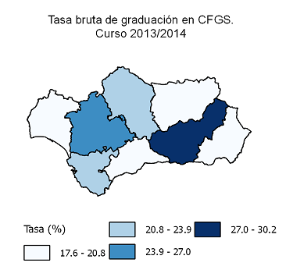
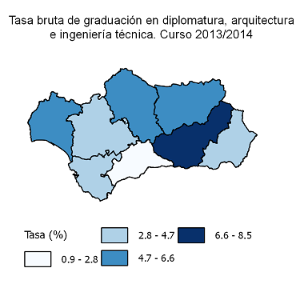

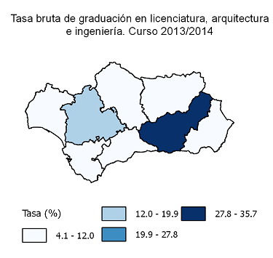
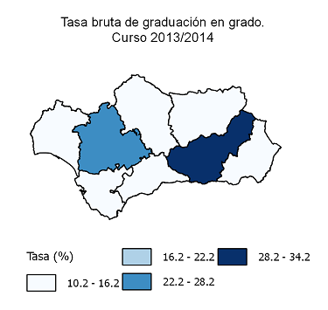

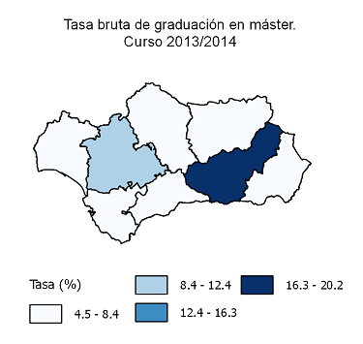

ESPECIFICACIONES TÉCNICAS:
En este indicador se analizan las tasas de graduación en estudios superiores, abarcando tanto las enseñanzas no universitarias (ciclos formativos de grado superior) que dan acceso al título de técnico superior, como las enseñanzas universitarias públicas de primer ciclo que facilitan las titulaciones de diplomado, arquitecto o ingeniero técnico, los estudios de primer y segundo ciclo, que permiten la titulación de licenciado, ingeniero o arquitecto y, los másteres oficiales. La tasa de graduación en ciclos formativos de grado superior incluye los ciclos formativos de grado superior de FP y de artes plásticas y diseño y, las enseñanzas deportivas de grado superior.

Rn91
...
Educación primaria e inferior | 57 | 62 | 50 | 60 | 61 | 50 | 58 | 61 | 53
Educación secundaria obligatoria | 79 | 84 | 78 | 81 | 81 | 74 | 81 | 78 | 78
Educación secundaria post-obligatoria | 82 | 84 | 80 | 81 | 83 | 80 | 83 | 82 | 84
Educación superior | 88 | 85 | 85 | 87 | 88 | 90 | 90 | 88 | 89

FUENTES:
- Encuesta de población activa. Resultados para Andalucía. Año 2013 (IECA).
- Las cifras de la educación en España. Curso 2012/2013 (MECD).

Tasa de actividad según nivel educativo. Año 2013
 | Educación primaria e inferior | Educación secundaria obligatoria | Educación secundaria post-obligatoria | Educación superior
Andalucía | 56.664576256 | 78.846792936 | 82.475086612 | 87.64009117
España | 57.848730789 | 79.074778527 | 83.996756538 | 89.774203215

ESPECIFICACIONES TÉCNICAS:
El nivel de estudios alcanzados por la población de una región forma parte de los resultados inmediatos del sistema educativo, pero a su vez tiene incidencia en la vida laboral de las personas, lo que puede considerarse resultado o impacto a largo plazo del sistema. Con este indicador se trata de reflejar la relación entre la tasa de actividad y el nivel académico adquirido.

Rn92
...
Educación primaria e inferior | 49 | 48 | 47 | 51 | 53 | 43 | 55 | 47 | 45
Educación secundaria obligatoria | 41 | 37 | 46 | 35 | 41 | 41 | 43 | 40 | 42
Educación secundaria post-obligatoria | 30 | 32 | 32 | 30 | 30 | 22 | 28 | 32 | 29
Educación superior | 21 | 20 | 25 | 20 | 23 | 24 | 20 | 20 | 18

FUENTE:
- Encuesta de población activa. Resultados para Andalucía. Año 2013 (IECA).
- Las cifras de la educación en España. Curso 2012/2013 (MECD).

Tasa de desempleo según nivel educativo. Año 2013
 | Educación primaria e inferior | Educación secundaria obligatoria | Educación secundaria post-obligatoria | Educación superior
Andalucía | 48.506943548 | 40.961573996 | 30.050022383 | 20.818776704
España | 38.528375453 | 30.511434456 | 23.233155326 | 14.904296028

ESPECIFICACIONES TÉCNICAS:
Como complemento a la tasa de actividad por nivel educativo conviene analizar las tasas de desempleo y su relación con los niveles de estudios alcanzados. Por tanto, este indicador presenta de forma comparativa el porcentaje de población activa que se encuentra en situación de desempleo según el nivel de estudios terminados.

